Sheet1
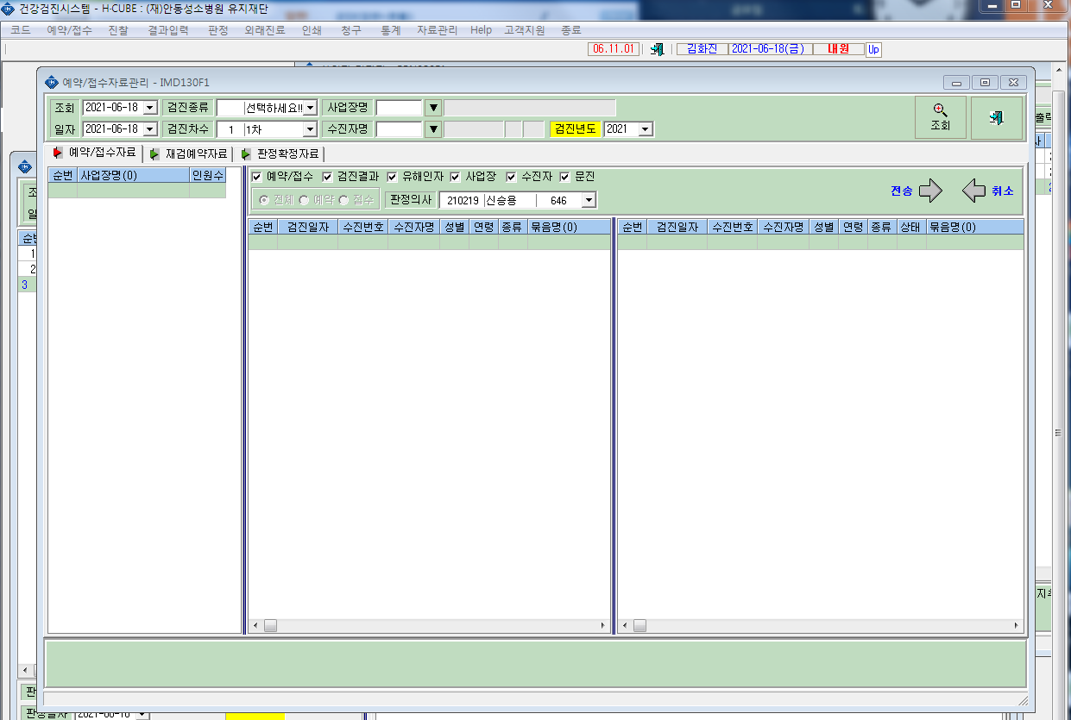
* 진료과장님 변경으로 판정의사를 우선순위 신승용과장님으로 변경부탁드립니다.

